asgi.py
asgi.pyは、DjangoプロジェクトをASGI（Asynchronous Server Gateway Interface）で動かすためのエントリーポイントです。簡単に言えば、Djangoを非同期対応のWebサーバー（例：DaphneやUvicornなど）で動かすために必要なファイル
OK | """ | -
 | ASGI config for config project. | -
 |  | -
 | It exposes the ASGI callable as a module-level variable named ``application``. | -
 |  | -
 | For more information on this file, see | -
 | https://docs.djangoproject.com/en/5.1/howto/deployment/asgi/ | -
 | """ | -
 |  | -
 | import os | Pythonの標準ライブラリで、環境変数の設定などに使います。
 |  | -
 | from django.core.asgi import get_asgi_application | Djangoが用意している、ASGI互換のアプリケーションオブジェクトを取得するための関数をインポート
 |  | -
 | os.environ.setdefault('DJANGO_SETTINGS_MODULE', 'config.settings') | Djangoに「どの設定ファイルを使うか」を教えてあげるための行です。 'config.settings' は、settings.pyが存在するPythonモジュールのパス。あなたのプロジェクト構成によって異なります。 setdefault を使っているのは、環境変数がすでに設定されていない場合のみ値をセットするためです。
 |  | -
 | application = get_asgi_application() | DjangoのASGIアプリケーションのインスタンスを作成して、applicationという名前でエクスポートしています。 ASGIサーバー（例：Uvicorn）はこのapplicationオブジェクトを探して実行します。

wsgi.py
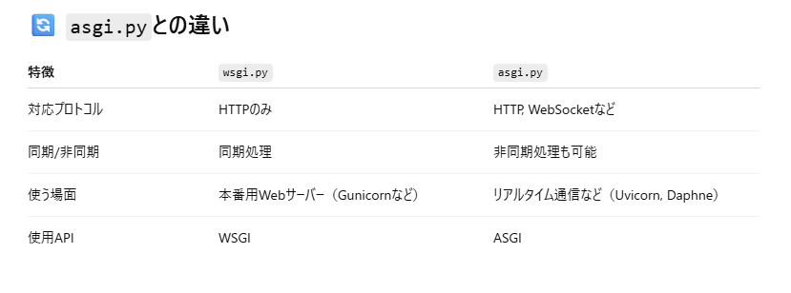
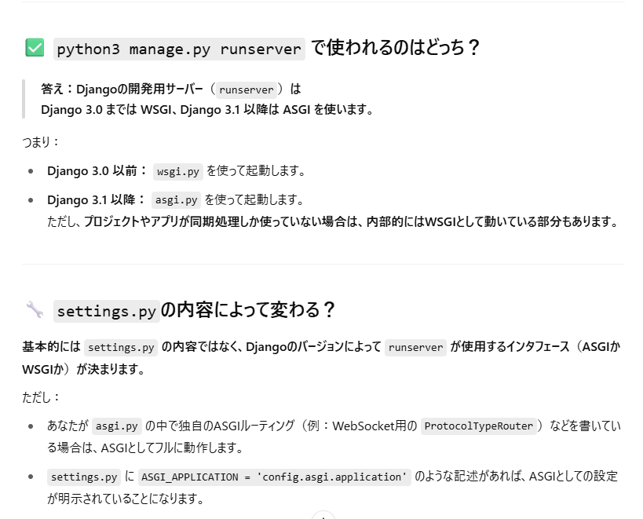
OK | """ | - | OK
 | WSGI config for config project. | - | OK
 |  | - | OK
 | It exposes the WSGI callable as a module-level variable named ``application``. | - | OK
 |  | - | OK
 | For more information on this file, see | - | OK
 | https://docs.djangoproject.com/en/5.1/howto/deployment/wsgi/ | - | OK
 | """ | - | OK
 |  | - | OK
 | import os | Pythonの標準ライブラリです。環境変数の設定に使います。 | OK
 |  | - | OK
 | from django.core.wsgi import get_wsgi_application | Djangoが提供するWSGIアプリケーションを取得するための関数をインポートしています。 | OK
 |  | - | OK
 | os.environ.setdefault('DJANGO_SETTINGS_MODULE', 'config.settings') | Djangoに「どの設定ファイルを使うか？」を教えるための行です。 'config.settings' は、Djangoの設定ファイルのパス（例：config/settings.py）。 setdefault にしているのは、すでに環境変数が設定されている場合はその値を優先させるためです。 | OK
 |  | - | OK
 | application = get_wsgi_application() | ここでDjangoのWSGIアプリケーションのインスタンスを作成しています。 Webサーバー（例：Gunicorn）は、このapplicationを使ってDjangoアプリにアクセスします。 | OK

